关系图
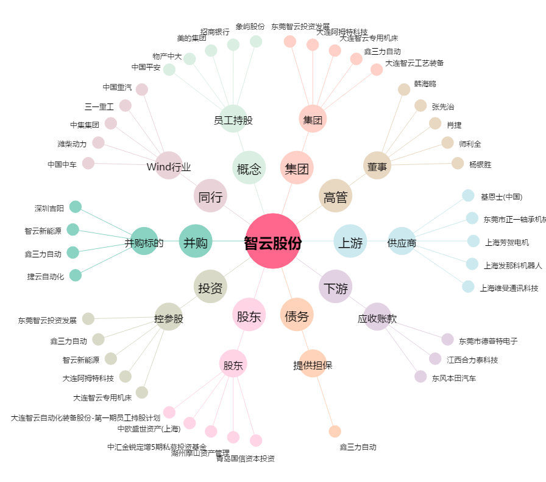
智云股份[300097.SZ] - 关系概览图

